Foglio1
Dispersioni termiche negozio
T min | -7 | °C Brescia
T media | 5.5 | °C
T interna | 20 | °C
giorni risc. | 183 | 10 | ore / giorno

TRASMITTANZE
U pareti | 1.20 | w/m2 k
U cappotto | 0.26 | w/m2 k
U finestre | 1.13 | w/m2 k
U vetrata | 1.13 | w/m2 k
U pavimento | 0.50 | w/m2 k
U ingresso | 1.13 | w/m2 k

bagno | Area | U | DT | Espos. | PT. | Q
par. N | 8.0 | 0.3 | 27.0 | 1.2 | 1.2 | 79.0
pavimento | 3.0 | 0.5 | 27.0 | 1.0 | 1.2 | 46.6
fin. N | 1.5 | 1.1 | 27.0 | 1.2 | 1.2 | 63.3
 |  |  |  |  | tot. w | 188.9

negozio | Area | U | DT | Espos. | PT. | Q
par. N | 18.5 | 0.3 | 27.0 | 1.2 | 1.2 | 182.6
par. E | 32.0 | 0.3 | 27.0 | 1.1 | 1.2 | 289.6
par. S | 11.6 | 0.3 | 27.0 | 1.0 | 1.2 | 95.0
pavimento | 37.0 | 0.5 | 27.0 | 1.0 | 1.2 | 574.4
vetrata S | 6.3 | 1.1 | 27.0 | 1.0 | 1.2 | 219.8
ingresso S | 2.2 | 1.1 | 27.0 | 1.0 | 1.2 | 77.4
 |  |  |  |  | tot. w | 1438.8

Potenza totale dispersa |  | 1628 | w

A 5,5°C la potenza vale |  | 874 | w | Costo CH4 | 160.0 | €/anno

Solare termico
Fabbisogno ACS
Doccia | 75 | litri
Bagno | 10 | litri
Persone che mediamente vanno al bagno |  |  |  | 2 | all'ora
Orario apertura 08-12:30 - 14:00-19:30 |  |  |  | 9 | ore
Tot bagno | 180 | litri

Totale ACS | 255 | litri
%75 di ACS | 191.25 | litri

Area pannelli | 4.59 | m2 | al NORD con angolo x tutto anno= |  |  |  | 50°

Servono quindo due pannelli con area utile |  |  |  | 2.31 | m2
Area tot. eff. | 4.62 | m2
V boiler max. | 277.2 | litri | con 60 x boiler

Si prende un boiler da 300 litri con volume utile |  |  |  |  | 281 | litri

Vaso espansione
d tubi | 14.00 | mm
lunghezza | 15.00 | m
p iniziale | 1.50 | bar
p finale | 5.50 | bar

volume tubi | 2.31 | litri | area x lunghezza
litri pannelli | 3.40 | litri | 1,7 in ogni pannello
litri serpentina | 7.50 | litri | serpentina inferiore

Vp | 3.40 | litri
Vc | 13.21 | litri
Vu | 4.76 | litri
Vn | 7.73 | litri

Perdite di carico circuito solare
k tot | 40.00 |  | Jain
velocità | 1.5 | m/s
Y loc. tot | 4.59 | m

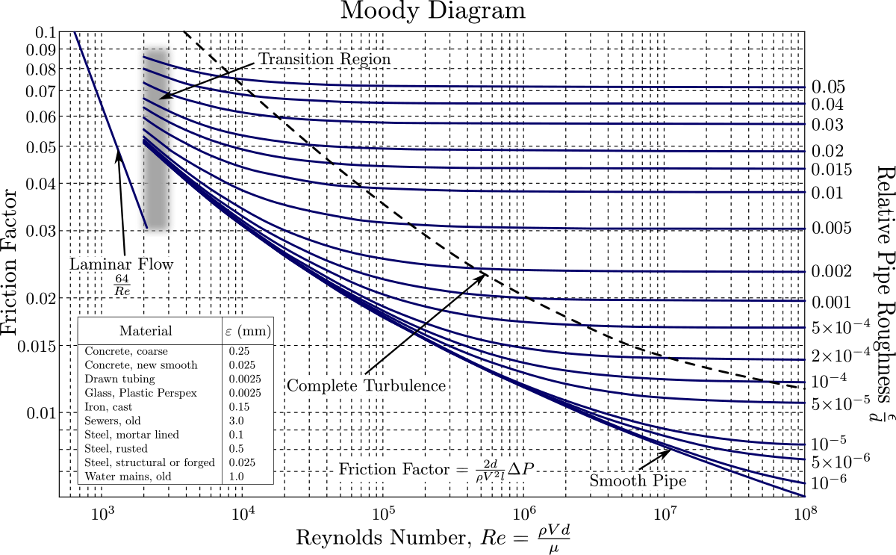
sezione | 0.00015386 | m2
portata vol. | 0.00023079 | m3/s
 | 830.844 | kg/h
Δp collettore | 30 | mBAR
 | 3000 | Pa
Y tot. collettore | 0.306 | m

visc. A 60°C | 0.000000477
Re | 44025
scabrezza | 0.0005
s | 0.0357

f attrito | 0.063
Y distr. | 7.69 | m
NB. Trascurata serpentina collettore

Y totali | 12.6 | m
Potenza pompa | 2.90 | watt

